Sheet1
id | name | points
100 | 李老大 | 120
101 | 李老二 | 111
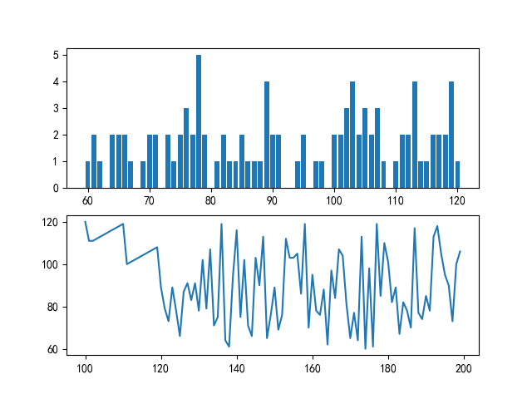
102 | 李老三 | 111
103 | 李老四 | 112
104 | 李老五 | 113
105 | 李老六 | 114
106 | 李老七 | 115
107 | 李老八 | 116
108 | 李老九 | 117
109 | 李老十 | 118
110 | 李十一 | 119
111 | 李十二 | 100
112 | 李十三 | 101
113 | 李十四 | 102
114 | 李十五 | 103
115 | 李十六 | 104
116 | 李十七 | 105
117 | 李十八 | 106
118 | 李十九 | 107
119 | 李二十 | 108
120 | 郑援朝 | 89
121 | 孙大学 | 79
122 | 王爱国 | 73
123 | 郑大学 | 89
124 | 郑大 | 78
125 | 李援朝 | 66
126 | 吴抗美 | 87
127 | 周援朝 | 91
128 | 赵援朝 | 83
129 | 孙大 | 91
130 | 周超 | 78
131 | 吴援朝 | 102
132 | 禄爱国 | 79
133 | 赵爱国 | 107
134 | 赵大学 | 71
135 | 赵超 | 75
136 | 刘援朝 | 119
137 | 禄援朝 | 64
138 | 郑伟 | 61
139 | 赵超 | 94
140 | 刘伟 | 116
141 | 郑爱国 | 75
142 | 钱援朝 | 102
143 | 吴爱国 | 71
144 | 周爱国 | 66
145 | 钱援朝 | 103
146 | 吴大学 | 90
147 | 禄超 | 113
148 | 钱抗美 | 65
149 | 钱大 | 76
150 | 孙援朝 | 89
151 | 周丰亮 | 69
152 | 周伟 | 76
153 | 禄超 | 112
154 | 周中北 | 103
155 | 刘中北 | 103
156 | 孙爱国 | 105
157 | 刘中北 | 86
158 | 李大 | 119
159 | 刘抗美 | 70
160 | 钱伟 | 95
161 | 吴大学 | 78
162 | 赵大学 | 76
163 | 钱大学 | 88
164 | 钱超 | 62
165 | 李大 | 97
166 | 禄杰 | 84
167 | 郑大 | 107
168 | 孙超 | 104
169 | 赵超 | 81
170 | 郑丰亮 | 65
171 | 赵中北 | 77
172 | 郑援朝 | 64
173 | 赵爱国 | 113
174 | 李援朝 | 60
175 | 孙爱国 | 98
176 | 钱杰 | 61
177 | 吴中北 | 119
178 | 赵大学 | 85
179 | 吴抗美 | 110
180 | 刘大 | 101
181 | 禄抗美 | 82
182 | 钱超 | 89
183 | 郑超 | 67
184 | 刘超 | 82
185 | 赵爱国 | 78
186 | 孙中北 | 70
187 | 周伟 | 117
188 | 吴抗美 | 77
189 | 李援朝 | 74
190 | 周援朝 | 85
191 | 周爱国 | 78
192 | 周大 | 113
193 | 李伟 | 118
194 | 吴大 | 105
195 | 王超 | 95
196 | 赵超 | 90
197 | 郑伟 | 73
198 | 孙丰亮 | 100
199 | 王抗美 | 106

